Feuil1
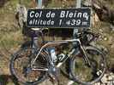
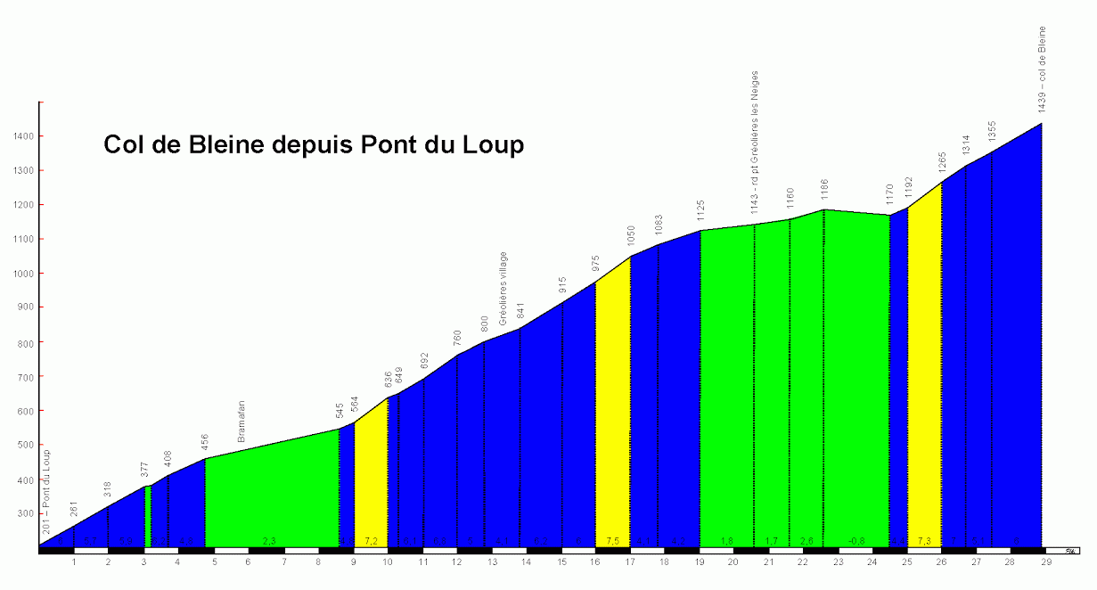
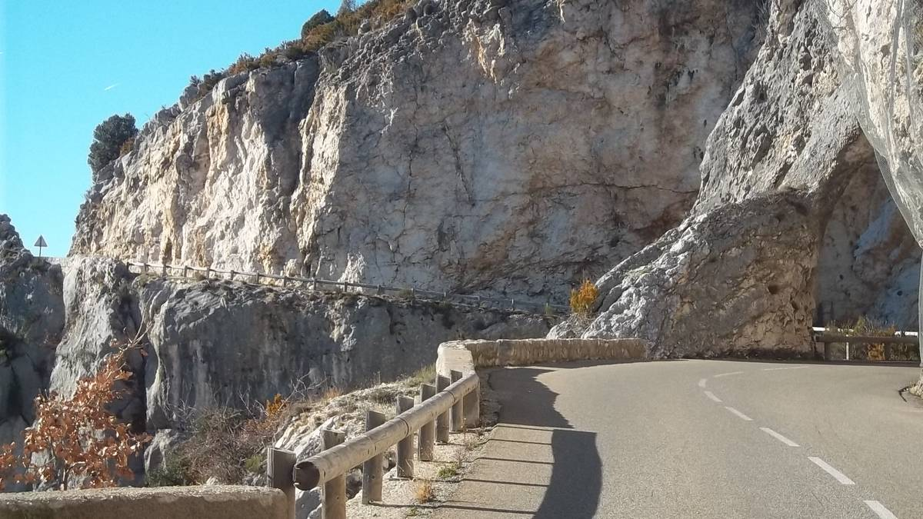
PENTECOTE 2017
Départ de CASTELLANE
8 heures 00

OPEN RUNNER N° 6755972 - Dénivelé 1479m
ROUTES | COL DE BLEINE | kms | T kms
D4085 | CASTELLANE | 0 | 0
D4085 sur 1 km 5 | puis à gauche vers le barrage de Chaudanne | 1.5 | 1.5
D102 | Barrage de Chaudanne | 0 | 1.5
D102 | Croisement vers Soleilhas | 8.5 | 10
D102 | Le Col de St Barnabé 1365m | 6 | 16
D102 | Soleilhas | 1.5 | 17.5
D305 | St Auban | 8.5 | 26
D5 | direction Col de Bleine (1439m) | 11 | 37
direction Thorenc Station |  | 3 | 40
Aller jusqu'au croisement D2 |  |  | 40
Prendre la D2 à droite en direction de Valderoure |  | 9.7 | 49.7
D2 croisement de la D4085 et retour sur castellane |  | 7 | 56.7
N4085 | CASTELLANE | 18 | 74.7

